JULIO 2021
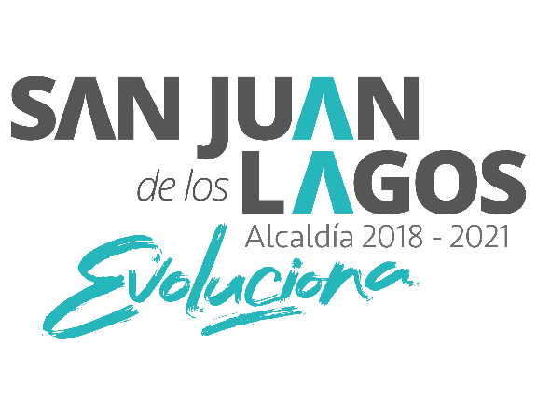 ALCALDIA SAN JUAN DE LOS LAGOS 2018-2021 GASTOS DE COMUNICACIÓN SOCIAL JULIO 2021

IMPORTE | PARTIDA PRESUPUESTAL | PRESUPUESTO ASIGNADO A CADA PARTIDA | NOMBRE O RAZON SOCIAL DE LA EMPRESA O PROVEEDOR | RFC DE LA EMPRESA O PROVEEDOR (SÓLO TRATÁNDOSE DE PERSONAS JURÍDICAS) | Nº DE FACTURA | HIPERVÍNCULO A LA FACTURA | FECHA DEL EGRESO | CONCEPTO | RESPONSABLE DIRECTO DE LA AUTORIZACIÓN | Justificación y relación con alguna función o servicio público
$6,960 | 382 |  | MIGUEL MENA CEDILLO | MECM870213MW5 | 1913-10-06 |  | 2021-07-16 | Promosión y Difusión de Eventos y Campañas Sociales del H. Ayuntamiento. | LCC.LUIS ALBERTO R. DE LEÒN PÈREZ | Difusión Eventos y Campañas
$6,960.00 | 382 |  | MIGUEL MENA CEDILLO | MECM870213MW5 | 857E |  | 2021-07-18 | Promosión y Difusión de Eventos y Campañas Sociales del H. Ayuntamiento. | LCC.LUIS ALBERTO R. DE LEÒN PÈREZ | Difusión Eventos y Campañas

 |  |  |  | $13,920.00

